Geldflussrechnung
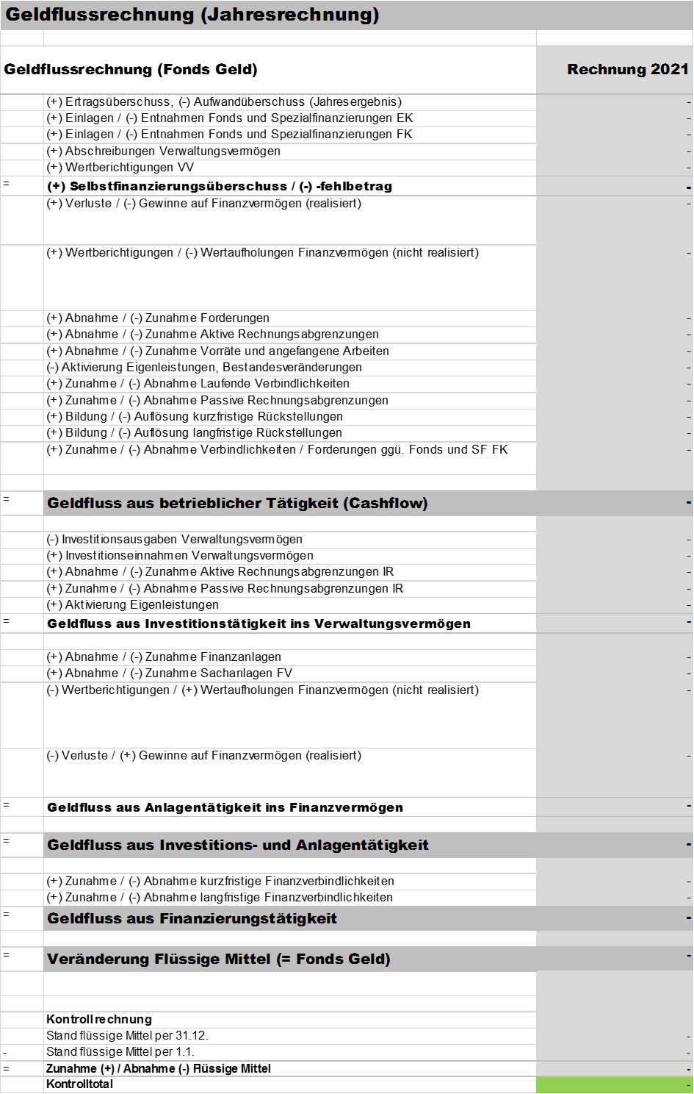
Für die Geldflussrechnung steht ein separtes Excelsheet zum Download bereit
https://www.sz.ch/public/upload/assets/57955/Geldflussrechnung%20SZ%20Raster%20Erfassungstool_v2.xlsx?fp=1

Entwicklung und Kennzahlen
Entwicklung |  |  |  | Rechnung | Voranschlag | Rechnung
 |  |  |  | 2021 | 2021 | 2020

Ertragsüberschuss (-) / Aufwandüberschuss (+) |  |  |  | -1,500,000 | 1,416,300
Eigenkapital (+) / Bilanzfehlbetrag (-) |  |  |  | 5,697,000 | 4,197,000

Finanzierungsüberschuss (-) / Finanzierungsfehlbetrag (+) |  |  |  | 2,500,000 | 4,914,600
Nettoschuld (+) / Nettovermögen (-) |  |  |  | 67,500,000

 |  |  | Richtwerte
Nettoschuld I pro Einwohner
 | Diese Kennzahl hat nur beschränkte Aussagekraft, da es eher auf die Finanzkraft der Einwohner und nicht auf ihre Anzahl ankommt. | < 0 CHF 0 - 1'000 CHF 1'001 - 2'500 CHF 2501 - 5'000 CHF > 5'000 CHF | keine geringe mittlere hohe sehr hohe Verschuldung | 4,500
Nettoverschuldungsquotient |  | < 100 % 100 - 150 % > 150 % | gut genügend schlecht
separates Excelsheet für die Berechnung der Kennzahlen siehe:
www.sz.ch/hrm2
 | Diese Kennzahl gibt an, welcher Anteil der Fiskalerträge, bzw. wieviel Jahrestranchen erforderlich wären, um die Nettoschulden abzutragen. |  |  | 172.13
Selbstfinanzierungsgrad |  | > 100 % 80 - 100 % 50 - 80 % < 50 % | ideal gut bis vertretbar problematisch ungenügend
 | Diese Kennzahl gibt an, welcher Anteil der Nettoinvestitionen aus eigenen Mitteln finanziert werden kann. |  |  | 47.25 | 35.98
Selbstfinanzierungsanteil |  | > 20 % 10 - 20 % < 10 % | gut mittel schlecht
 | Diese Kennzahl gibt an, welcher Anteil des Ertrages zur Finanzierung der Investitionen aufgewendet werden kann. |  |  | 7.20 | 3.93
Zinsbelastungsanteil |  | 0 - 4 % 4 - 9 % > 9 % | gut genügend schlecht
 | Die Kennzahl sagt aus, welcher Anteil des „verfügbaren Einkommens“ durch den Zinsaufwand gebunden ist. Je tiefer der Wert, desto grösser der Handlungsspielraum. |  |  | 0.95 | 1.05
Kapitaldienstanteil |  | < 5 % 5 - 15 % > 15 % | geringe Belastung tragbare Belastung hohe Belastung
 | Die Kennzahl gibt Auskunft darüber, wie stark der Laufende Ertrag durch den Zinsendienst und die Abschreibungen (=Kapitaldienst) belastet ist. Ein hoher Anteil weist auf einen enger werdenden finanziellen Spielraum hin. |  |  | 6.75 | 7.53
Investitionsanteil |  | < 10 % 10 - 20 % 20 - 30 % > 30 % | schwach mittel stark sehr stark
 | Diese Kennzahl zeigt die Aktivität im Bereich der Investitionen im Verhältnis zu den Gesamtausgaben. |  |  | 15.25 | 12.05

